1.2_AlunosTurmas
1.2. Número de alunos do 1.º ciclo do ensino básico público - total e com atividades de enriquecimento curricular, por Direção de serviços regional |  |  |  | Índice
Direção de serviços regional | Alunos do 1.º ciclo do ensino básico público | Alunos do 1.º ciclo do ensino básico público com AEC
 |  | N | %
Continente | 326257 | 271671 | 83.3
Norte | 110013 | 91286 | 83.0
Centro | 53896 | 44120 | 81.9
Lisboa e Vale do Tejo | 126509 | 109291 | 86.4
Alentejo | 16828 | 13462 | 80.0
Algarve | 19011 | 13512 | 71.1

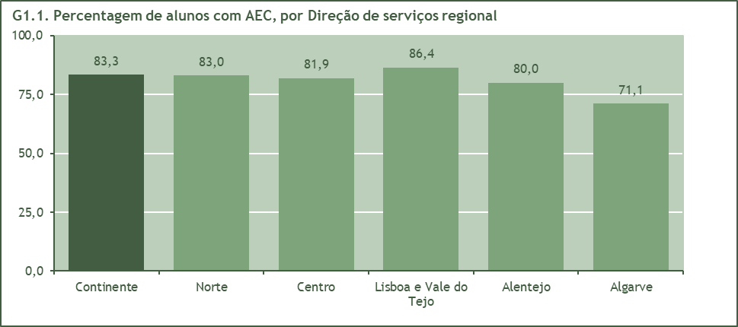

1.2.1. Número de alunos e turmas do 1.º ciclo do ensino básico público com atividades de enriquecimento curricular, por Direção de serviços regional
Direção de serviços regional | Alunos do 1.º ciclo do ensino básico público com AEC | Turmas do 1.º ciclo do ensino básico público com AEC | Aluno por turma com AEC
Continente | 271671 | 15867 | 17.1
Norte | 91286 | 5,587 | 16.3
Centro | 44120 | 2,731 | 16.2
Lisboa e Vale do Tejo | 109291 | 5,801 | 18.8
Alentejo | 13462 | 872 | 15.4
Algarve | 13512 | 876 | 15.4

2_AF
2 - Apoio à família |  |  |  | Índice

2.1. Número de escolas públicas com 1.º ciclo do ensino básico - total e com apoio à família, por Direção de serviços regional
Direção de serviços regional | Escolas públicas com 1.º ciclo do ensino básico | Escolas públicas com 1.º ciclo do ensino básico com apoio à família
 |  | N | %
Continente | 3298 | 1772 | 53.7
Norte | 1193 | 629 | 52.7
Centro | 752 | 405 | 53.9
Lisboa e Vale do Tejo | 952 | 617 | 64.8
Alentejo | 257 | 78 | 30.4
Algarve | 144 | 43 | 29.9
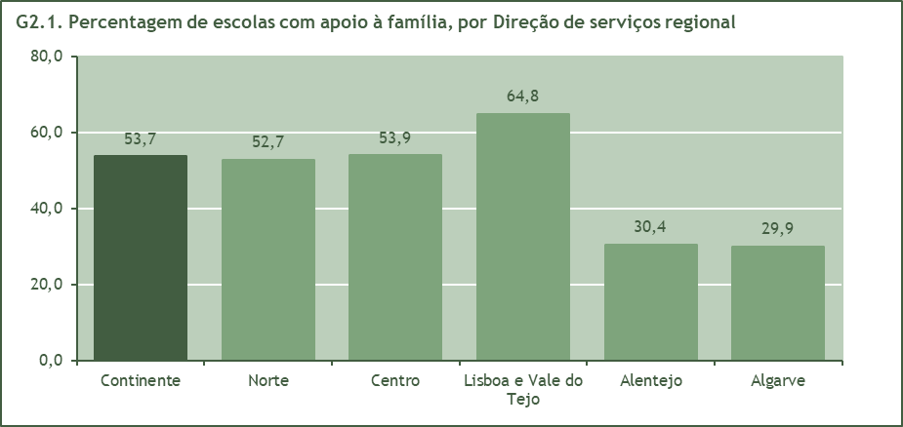

2.2. Número de alunos do 1.º ciclo do ensino básico público - total e com apoio à família, por Direção de serviços regional
Direção de serviços regional | Alunos do 1.º ciclo do ensino básico público | Alunos do 1.º ciclo do ensino básico público com apoio à família
 |  | N | %
Continente | 326257 | 84825 | 26.0
Norte | 110013 | 26581 | 24.2
Centro | 53896 | 16797 | 31.2
Lisboa e Vale do Tejo | 126509 | 36891 | 29.2
Alentejo | 16828 | 2715 | 16.1
Algarve | 19011 | 1841 | 9.7
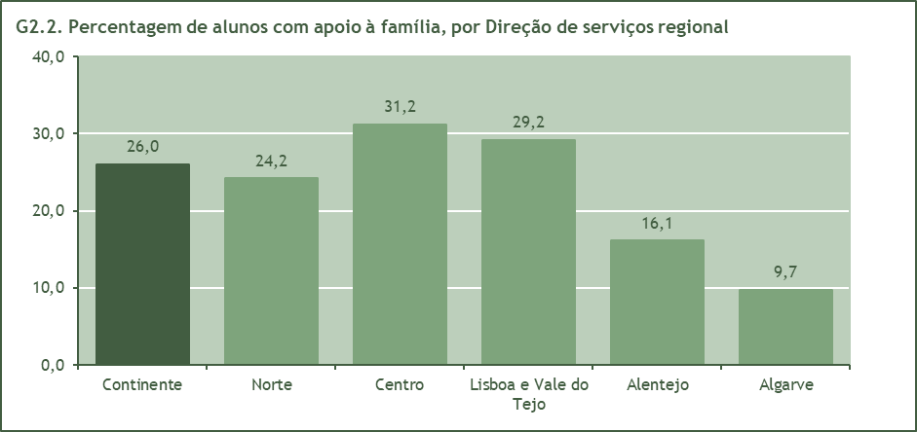

2_AF_Parceiras
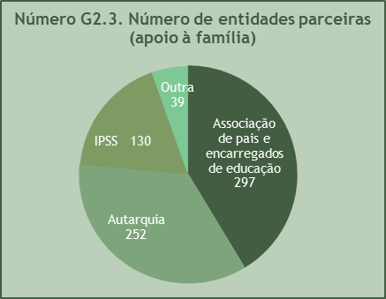
2.3. Número de entidades parceiras no apoio à família |  |  |  |  |  | Índice
Tipo | N.º de entidades
 | N | %
Total | 718 | 100.0
Associação de pais e encarregados de educação | 297 | 41.4
Autarquia | 252 | 35.1
IPSS | 130 | 18.1
Outra | 39 | 5.4

2.3.1. Número de entidades parceiras(1) no apoio à família, segundo o tipo de entidade, por Direção de serviços regional
Direção de serviços regional | Total | Associação de pais e encarregados de educação | Autarquia | IPSS | Outra
Continente | 721 | 297 | 252 | 133 | 39
Norte | 268 | 117 | 95 | 42 | 14
Centro | 165 | 52 | 74 | 32 | 7
Lisboa e Vale do Tejo | 250 | 125 | 55 | 55 | 15
Alentejo | 30 | 2 | 25 | 1 | 2
Algarve | 8 | 1 | 3 | 3 | 1
(1) - Neste apuramento as entidades são contabilizadas quantas vezes aparecem numa determinada Direção de serviços regional.

3.1_IncidenciaHoraria
3 - Atividades de enriquecimento curricular (AEC) |  |  |  |  |  | Índice

3.1. Incidência horária das atividades de enriquecimento curricular

3.1.1. Grupos/Turmas* segundo a incidência horária das atividades de enriquecimento curricular, por Direção de serviços regional
Direção de serviços regional | Antes da atividade letiva da manhã | Durante a atividade letiva | Após a atividade letiva da manhã, antes do almoço | Antes da atividade letiva da tarde, após o almoço | Após a atividade letiva
Continente | 403 | 482 | 167 | 279 | 14096
Norte | 130 | 192 | 23 | 91 | 5030
Centro | 34 | 139 | 48 | 27 | 2406
Lisboa e Vale do Tejo | 224 | 151 | 89 | 132 | 5057
Alentejo | 4 | - | 7 | 29 | 782
Algarve | 11 | - | - | - | 821
* Cada Grupo/Turma para as AEC pode ser constituído por alunos de mais do que uma turma do 1.º ciclo do ensino básico; assim como as turmas do 1.º ciclo do ensino básico podem ser divididas nas AEC.
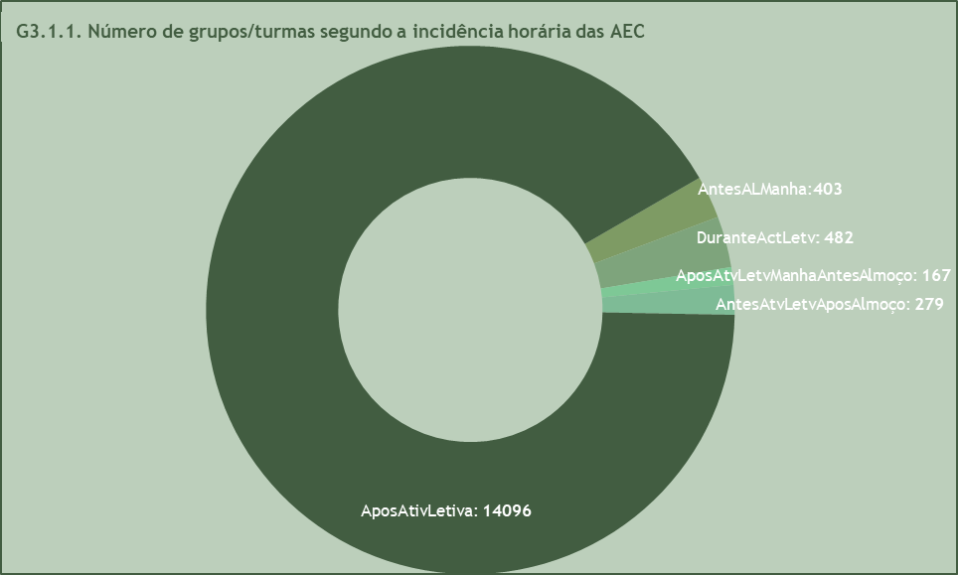

3.2_Tecnicos
3.2. Técnicos por domínios de atividade de enriquecimento curricular |  |  | Índice

3.2.1. Técnicos e número de horas semanais por técnico, por domínio de atividade de enriquecimento curricular
Domínio | Técnicos | Horas por técnico
Total | 21,375 | 3.1
Domínio artístico | 8,783 | 3.2
Solidariedade e Voluntariado | 120 | 2.3
Ligação da escola com o meio | 1,312 | 2.9
Dimensão Europeia na Educação | 41 | 1.7
Aprendizagem da língua inglesa ou de outras línguas (1) | 961 | 2.2
Domínio tecnológico | 863 | 2.3
Domínio desportivo | 7,996 | 3.4
Domínio científico | 1,299 | 2.1
(1) Foram consideradas neste domínio as AEC 'Língua Gestual Portuguesa' e 'Línguas do Mundo'.
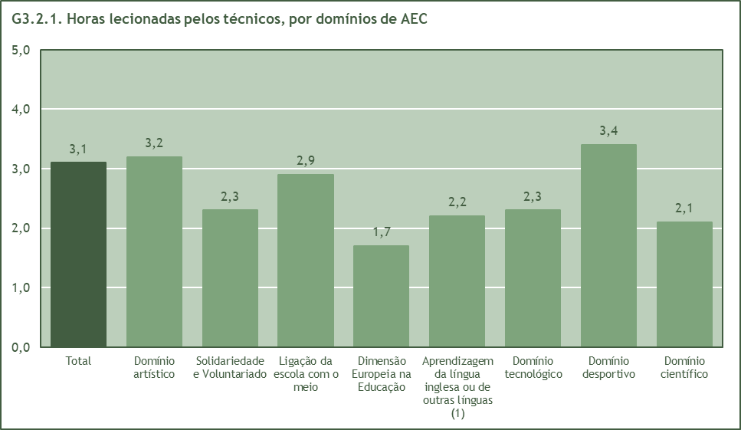

(1) Foram consideradas neste domínio as AEC 'Língua Gestual Portuguesa' e 'Línguas do Mundo'.
3.2.2. Técnicos e número de horas semanais por técnico, por Direção de serviços regional
Direção de serviços regional | Técnicos | Horas por técnico
Continente | 21,375 | 3.1
Norte | 7,594 | 3.1
Centro | 4,291 | 2.6
Lisboa e Vale do Tejo | 6,988 | 3.6
Alentejo | 1,468 | 2.2
Algarve | 1,034 | 3.2

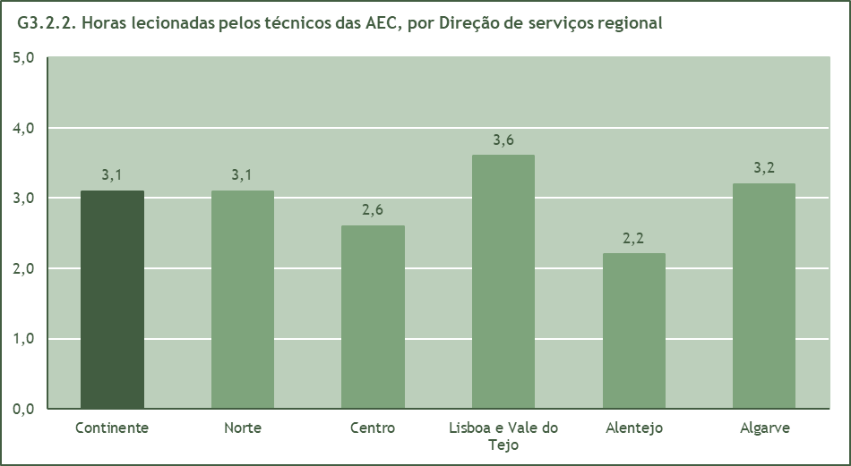

3.3_EscolasDominios
3.3. Escolas por domínios de atividade de enriquecimento curricular |  |  |  |  |  |  |  |  |  | Índice

3.3.1. Escolas segundo o domínio de atividade de enriquecimento curricular, por Direção de serviços regional
Direção de serviços regional | Aprendizagem da língua inglesa | Aprendizagem de outras línguas (1) | Dimensão Europeia na Educação | Domínio artístico | Domínio científico | Domínio desportivo | Domínio tecnológico | Ligação da escola com o meio | Solidariedade e Voluntariado
Continente | 755 | 7 | 19 | 3074 | 563 | 3100 | 659 | 674 | 59
Norte | 310 | - | 10 | 1106 | 234 | 1126 | 262 | 152 | 10
Centro | 182 | - | 1 | 701 | 81 | 685 | 163 | 167 | 21
Lisboa e Vale do Tejo | 176 | 7 | 3 | 893 | 118 | 925 | 171 | 244 | 17
Alentejo | 53 | - | 5 | 234 | 63 | 222 | 46 | 77 | 6
Algarve | 34 | - | - | 140 | 67 | 142 | 17 | 34 | 5
(1) Foram consideradas neste domínio as AEC 'Língua Gestual Portuguesa' e 'Línguas do Mundo'.
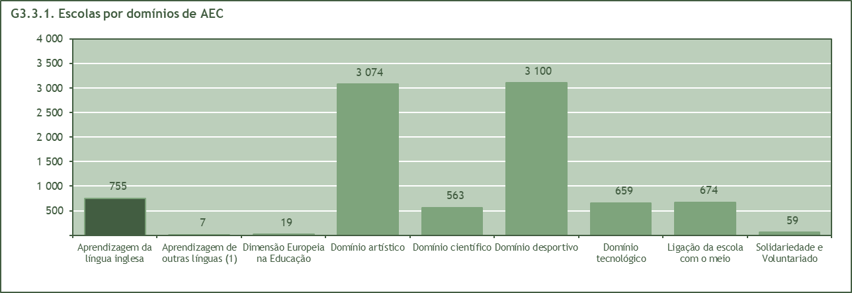

(1) Foram consideradas neste domínio as AEC 'Língua Gestual Portuguesa' e 'Línguas do Mundo'.

3.3.2. Percentagem de escolas com AEC, segundo o domínio de atividade de enriquecimento curricular, por Direção de serviços regional (%)
Direção de serviços regional | Aprendizagem da língua inglesa | Aprendizagem de outras línguas (1) | Dimensão Europeia na Educação | Domínio artístico | Domínio científico | Domínio desportivo | Domínio tecnológico | Ligação da escola com o meio | Solidariedade e Voluntariado
Continente | 22.9 | 0.2 | 0.6 | 93.2 | 17.1 | 94.0 | 20.0 | 20.4 | 1.8
Norte | 26.0 | 0.0 | 0.8 | 92.7 | 19.6 | 94.4 | 22.0 | 12.7 | 0.8
Centro | 24.2 | 0.0 | 0.1 | 93.2 | 10.8 | 91.1 | 21.7 | 22.2 | 2.8
Lisboa e Vale do Tejo | 18.5 | 0.7 | 0.3 | 93.8 | 12.4 | 97.2 | 18.0 | 25.6 | 1.8
Alentejo | 20.6 | 0.0 | 1.9 | 91.1 | 24.5 | 86.4 | 17.9 | 30.0 | 2.3
Algarve | 23.6 | 0.0 | 0.0 | 97.2 | 46.5 | 98.6 | 11.8 | 23.6 | 3.5
(1) Foram consideradas neste domínio as AEC 'Língua Gestual Portuguesa' e 'Línguas do Mundo'.

3.4_AlunosDominios
3.4. Alunos por domínios de atividade |  |  |  |  |  |  |  |  |  | Índice

3.4.1. Alunos com AEC segundo o domínio de atividade de enriquecimento curricular, por Direção de serviços regional
Direção de serviços regional | Aprendizagem da língua inglesa | Aprendizagem de outras línguas (1) | Dimensão Europeia na Educação | Domínio artístico | Domínio científico | Domínio desportivo | Domínio tecnológico | Ligação da escola com o meio | Solidariedade e Voluntariado
Continente | 34563 | 349 | 1174 | 221591 | 32826 | 229791 | 37368 | 41179 | 3892
Norte | 12648 | - | 472 | 69742 | 13342 | 75435 | 16494 | 9655 | 559
Centro | 6710 | - | 59 | 37496 | 3395 | 37332 | 5987 | 8076 | 1230
Lisboa e Vale do Tejo | 11864 | 349 | 395 | 92944 | 8841 | 95978 | 11625 | 18244 | 1810
Alentejo | 1178 | - | 248 | 9499 | 2601 | 9832 | 1673 | 2807 | 142
Algarve | 2163 | - | - | 11910 | 4647 | 11214 | 1589 | 2397 | 151
(1) Foram consideradas neste domínio as AEC 'Língua Gestual Portuguesa' e 'Línguas do Mundo'.
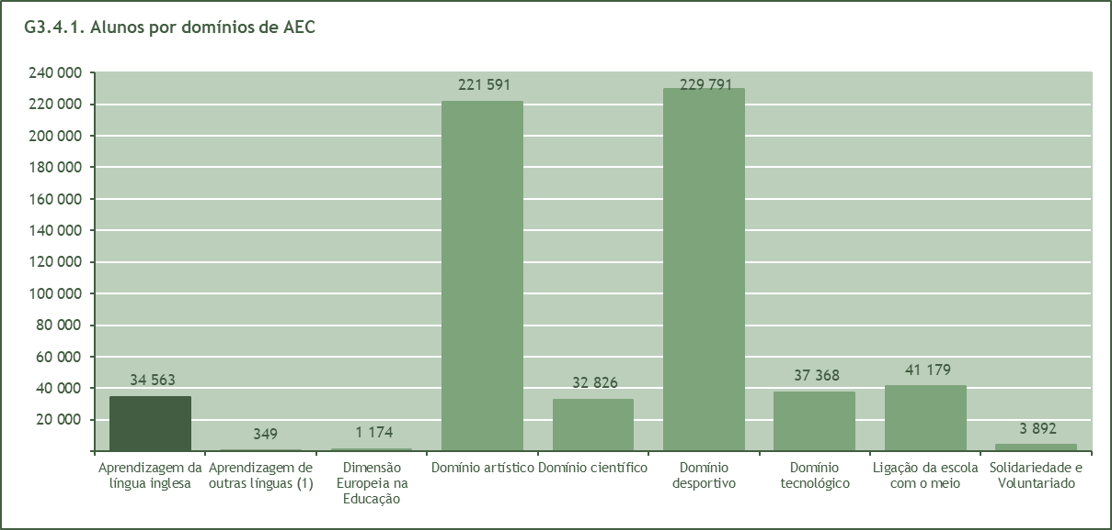

(1) Foram consideradas neste domínio as AEC 'Língua Gestual Portuguesa' e 'Línguas do Mundo'.
3.4.2. Percentagem de alunos matriculados no 1.º ciclo do ensino básico com AEC, por Direção de serviços regional(2)
Direção de serviços regional | Aprendizagem da língua inglesa | Aprendizagem de outras línguas (1) | Dimensão Europeia na Educação | Domínio artístico | Domínio científico | Domínio desportivo | Domínio tecnológico | Ligação da escola com o meio | Solidariedade e Voluntariado
Continente | 10.6 | 0.1 | 0.4 | 67.9 | 10.1 | 70.4 | 11.5 | 12.6 | 1.2
Norte | 11.5 | 0.0 | 0.4 | 63.4 | 12.1 | 68.6 | 15.0 | 8.8 | 0.5
Centro | 12.4 | 0.0 | 0.1 | 69.6 | 6.3 | 69.3 | 11.1 | 15.0 | 2.3
Lisboa e Vale do Tejo | 9.4 | 0.3 | 0.3 | 73.5 | 7.0 | 75.9 | 9.2 | 14.4 | 1.4
Alentejo | 7.0 | 0.0 | 1.5 | 56.4 | 15.5 | 58.4 | 9.9 | 16.7 | 0.8
Algarve | 11.4 | 0.0 | 0.0 | 62.6 | 24.4 | 59.0 | 8.4 | 12.6 | 0.8
(1) Foram consideradas neste domínio as AEC 'Língua Gestual Portuguesa' e 'Línguas do Mundo'.
(2) Valores percentuais, que ilustram a importância relativa de cada uma das atividades, calculados a partir do número total de alunos matriculados no 1.º ciclo do ensino básico.

3.5_ParceirasTipo
3.5. Entidades parceiras das atividades de enriquecimento curricular |  |  |  |  |  |  |  |  |  | Índice

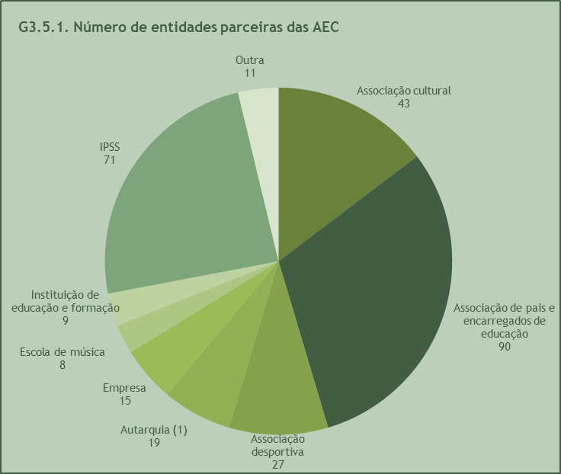
3.5.1. Número de entidades parceiras das atividades de enriquecimento curricular
Tipo | N.º de entidades
 | N | %
Total | 293 | 100.0
Associação cultural | 43 | 14.7
Associação de pais e encarregados de educação | 90 | 30.7
Associação desportiva | 27 | 9.2
Autarquia (1) | 19 | 6.5
Empresa | 15 | 5.1
Escola de música | 8 | 2.7
Instituição de educação e formação | 9 | 3.1
IPSS | 71 | 24.2
Outra | 11 | 3.8
(1) - As entidades parceiras do tipo 'Autarquias' são Juntas de Freguesia.

3.5.2. Unidades orgânicas com parcerias para o desenvolvimento das atividades de enriquecimento curricular, segundo o tipo de parceira, por Direção de serviços regional
Direção de serviços regional | Associação cultural | Associação de pais e encarregados de educação | Associação desportiva | Autarquia (1) | Empresa | Escola de música | Instituição de educação e formação | IPSS | Outra
Continente | 48 | 59 | 28 | 26 | 34 | 8 | 18 | 172 | 7
Norte | 15 | 2 | 9 | 4 | 7 | 1 | 9 | 38 | 1
Centro | 6 | 3 | - | 3 | 10 | 3 | 1 | 25 | 2
Lisboa e Vale do Tejo | 22 | 51 | 13 | 19 | 15 | 4 | 7 | 77 | 3
Alentejo | 4 | - | 5 | - | 2 | - | - | 12 | 1
Algarve | 1 | 3 | 1 | - | - | - | 1 | 20 | -
(1) - As entidades parceiras do tipo 'Autarquias' são Juntas de Freguesia.

3.5.3. Estabelecimentos com parcerias para o desenvolvimento das atividades de enriquecimento curricular, segundo o tipo de parceira, por Direção de serviços regional
Direção de serviços regional | Associação cultural | Associação de pais e encarregados de educação | Associação desportiva | Autarquia (1) | Empresa | Escola de música | Instituição de educação e formação | IPSS | Outra
Continente | 163 | 179 | 116 | 52 | 178 | 60 | 83 | 727 | 31
Norte | 60 | 2 | 47 | 7 | 41 | 10 | 34 | 184 | 3
Centro | 31 | 20 | - | 6 | 45 | 16 | 4 | 133 | 9
Lisboa e Vale do Tejo | 58 | 143 | 53 | 39 | 85 | 34 | 39 | 280 | 13
Alentejo | 12 | - | 14 | - | 7 | - | - | 55 | 6
Algarve | 2 | 14 | 2 | - | - | - | 6 | 75 | -
(1) - As entidades parceiras do tipo 'Autarquias' são Juntas de Freguesia.

3.5_ParceirasDominios
3.5.4. Unidades orgânicas com parcerias para o desenvolvimento das atividades de enriquecimento curricular, segundo o domínio de atividade, por Direção de serviços regional |  |  |  |  |  |  |  |  |  | Índice
Direção de serviços regional | Aprendizagem da língua inglesa | Aprendizagem de outras línguas (1) | Dimensão Europeia na Educação | Domínio artístico | Domínio científico | Domínio desportivo | Domínio tecnológico | Ligação da escola com o meio | Solidariedade e Voluntariado
Continente | 176 | 1 | 5 | 314 | 153 | 310 | 159 | 192 | 72
Norte | 43 | - | 4 | 65 | 42 | 64 | 40 | 41 | 20
Centro | 26 | - | - | 41 | 15 | 39 | 25 | 28 | 17
Lisboa e Vale do Tejo | 81 | 1 | 1 | 166 | 66 | 165 | 63 | 87 | 18
Alentejo | 7 | - | - | 17 | 10 | 17 | 11 | 15 | 4
Algarve | 19 | - | - | 25 | 20 | 25 | 20 | 21 | 13
(1) Foram consideradas neste domínio as AEC 'Língua Gestual Portuguesa' e 'Línguas do Mundo'.

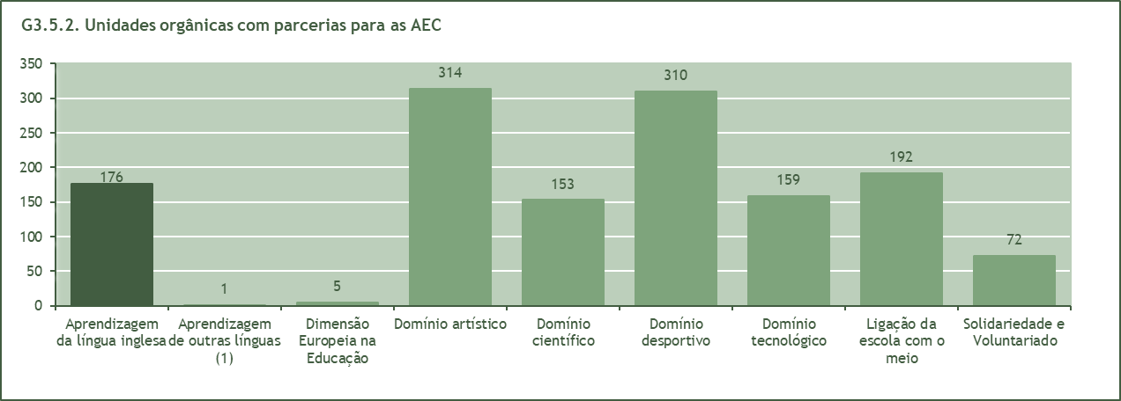

(1) Foram consideradas neste domínio as AEC 'Língua Gestual Portuguesa' e 'Línguas do Mundo'.

3.5.5. Estabelecimentos com parcerias para o desenvolvimento das atividades de enriquecimento curricular, segundo o domínio de atividade, por Direção de serviços regional
Direção de serviços regional | Aprendizagem da língua inglesa | Aprendizagem de outras línguas (1) | Dimensão Europeia na Educação | Domínio artístico | Domínio científico | Domínio desportivo | Domínio tecnológico | Ligação da escola com o meio | Solidariedade e Voluntariado
Continente | 765 | 5 | 20 | 1390 | 676 | 1,373 | 733 | 810 | 332
Norte | 207 | - | 19 | 308 | 206 | 296 | 195 | 194 | 103
Centro | 147 | - | - | 246 | 80 | 233 | 129 | 141 | 85
Lisboa e Vale do Tejo | 317 | 5 | 1 | 673 | 269 | 674 | 283 | 330 | 83
Alentejo | 28 | - | - | 66 | 46 | 73 | 51 | 61 | 18
Algarve | 66 | - | - | 97 | 75 | 97 | 75 | 84 | 43
(1) Foram consideradas neste domínio as AEC 'Língua Gestual Portuguesa' e 'Línguas do Mundo'.

